상품제안서
에이커 안전살대 6K 3단 초경량 자동 양우산 UPF50+ | 상품코드: S47350

 |  |  |  |  |  |  | 02-713-8555 | www.synergygift.co.kr
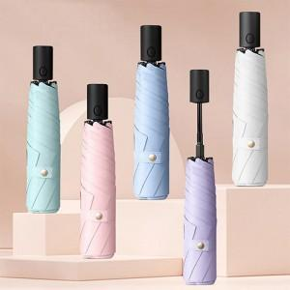

【상세/제작정보】

【인쇄/포장옵션】 | 손잡이1도, 원단1도 / 포장지포장

【공급단가】 | 수량 | 50~ | 100~ | 300~ | 1,000~ | 3,000~
*VAT별도 | 단가 | 11,960원 | 11,310원 | 10,760원 | 10,480원 | 10,300원

【상품 URL】 | https://www.synergygift.co.kr:443/src/goods_detail.php?gdno=47350

